Questionnaire de santé Adulte
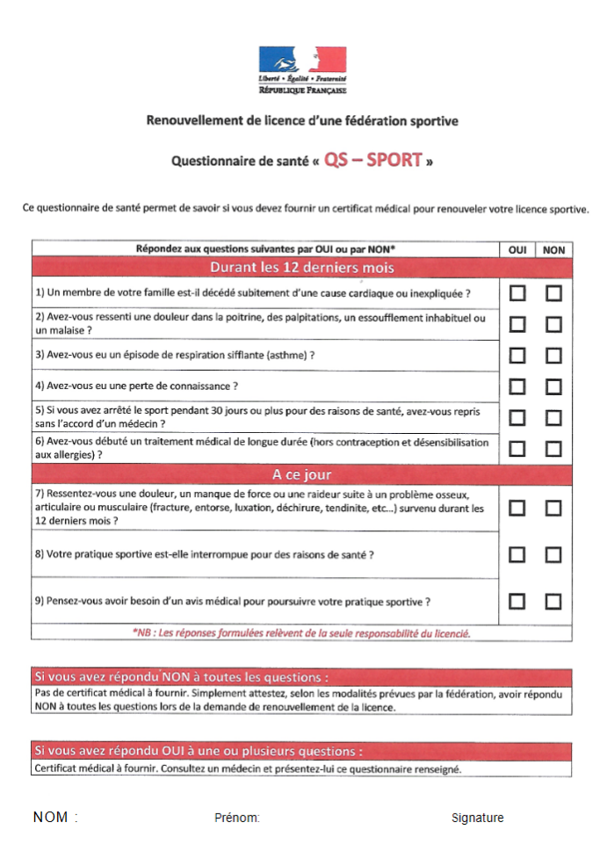

Questionnaire de santé Mineur
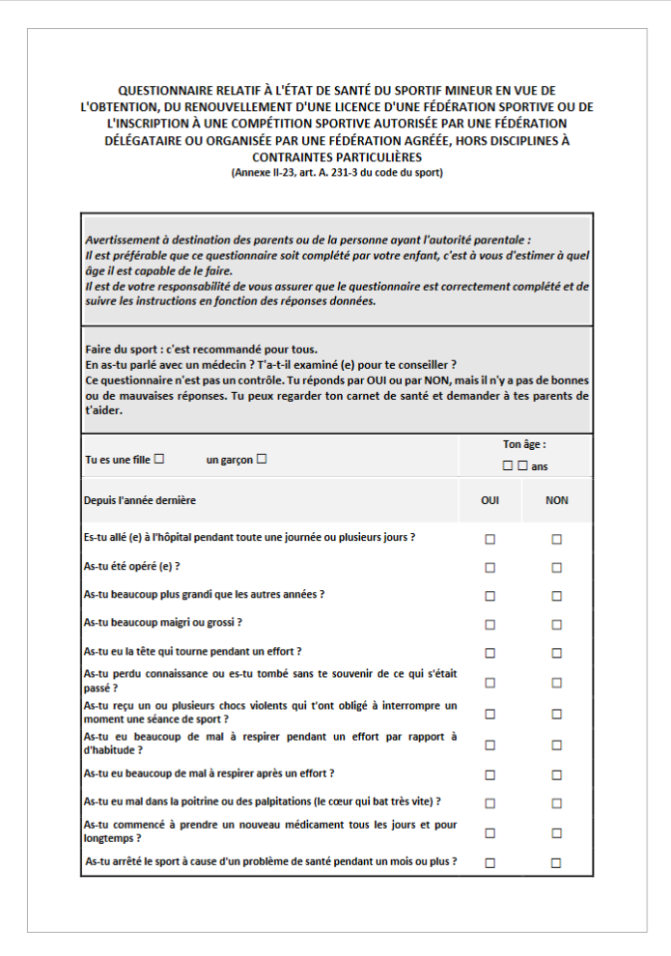
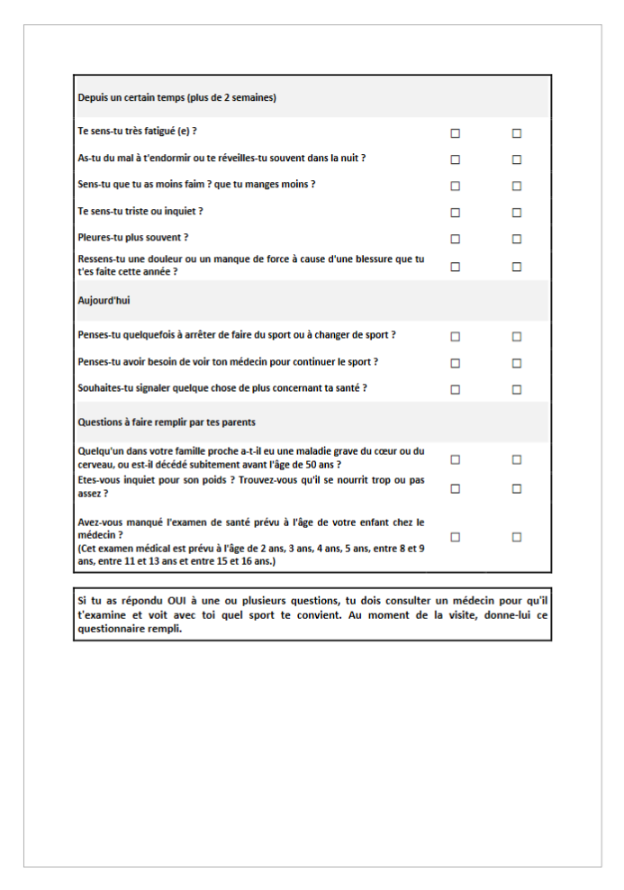

Nom, Prénom adhérent :
Signature représentant :

